Definiciones
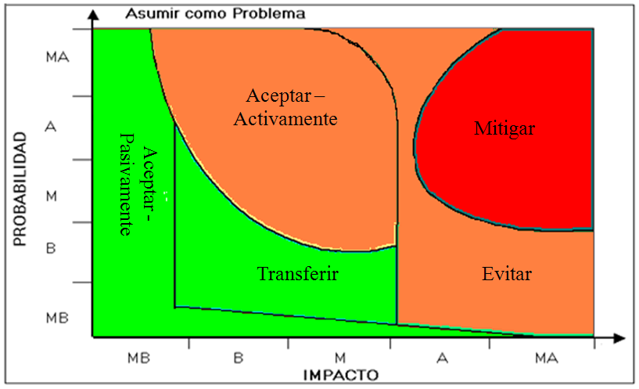
Categorización de los Riesgos: |  |  |  |  |  | Prob e Impacto |  |  |  |  |  | Valores para estimar el Impacto
 |  |  |  |  |  |  |  |  | Valores para estimar la Probabilidad |  |  | Estimación Verbal |  | Proy Especiales | Mantenimiento
 |  |  |  |  |  |  |  |  | Estimación Verbal |  | Rangos |  |  | Rango | Rango
 | PROBABILIDAD % (De 10% a 90%) | Muy Alta | 90% | 0.9 | 1.8 | 2.7 | 3.6 | 4.5 | MA | Muy Alta | Entre 80% y 100% | MA | Muy Alta | (Mayor a 72) hh | (Mayor a 48) hh
 |  | Alta | 70% | 0.7 | 1.4 | 2.1 | 2.8 | 3.5 | A | Alta | Entre 60% y menor a 80% | A | Alta | (mas de 56 a 72) hh | (mas de 24 a 48) hh | 30% | 0.6 | 0.9 | 1.2
 |  | Media | 50% | 0.5 | 1.0 | 1.5 | 2.0 | 2.5 | M | Media | Entre 40% y menor a 60% | M | Media | (mas de 32 a 56) hh | (mas de 16 a 24) hh | 20% | 0.4 | 0.6 | 0.8
 |  | Baja | 30% | 0.3 | 0.6 | 0.9 | 1.2 | 1.5 | B | Baja | Entre 20% y menor a 40% | B | Baja | (mas de 16 a 32) hh | (mas de 8 a 16) hh | 10% | 0.2 | 0.3 | 0.4
 |  | Muy Baja | 10% | 0.1 | 0.2 | 0.3 | 0.4 | 0.5 | MB | Muy Baja | Menor a 20% | MB | Muy Baja | (de 1 a 16) hh | (de 1 a 8) hh |  | 2 | 3 | 4
 |  |  |  | 1 | 2 | 3 | 4 | 5
 |  |  |  | Muy Baja | Baja | Media | Alta | Muy Alta

 |  |  |  | IMPACTO

 |  |  |  |  | Riesgo Mayor |  |  | Debe tener estrategia y plan de contingencia

 |  |  |  |  | Riesgo Intermedio |  |  | Debe tener estrategia

 |  |  |  |  | Riesgo Menor |  |  | El riesgo de estar plenamente identificado para poder monitoreralo

Estrategia de gestión sugerida: |  |  |  |  |  | De acuerdo a la probabilidad e impacto del riesgo se sugiere adoptar las siguientes estrategias de gestión.

